C I 1 - j17 SH

Statistisches Amt
für Hamburg und Schleswig-Holstein

 | STATISTISCHE BERICHTE
 | Kennziffer: C I 1 - j 17 SH

Die Bodennutzung in Schleswig-Holstein
2017
 |  | endgültiges Ergebnis

Herausgegeben am: 2. Februar 2018

Abb. 1 (S.74)
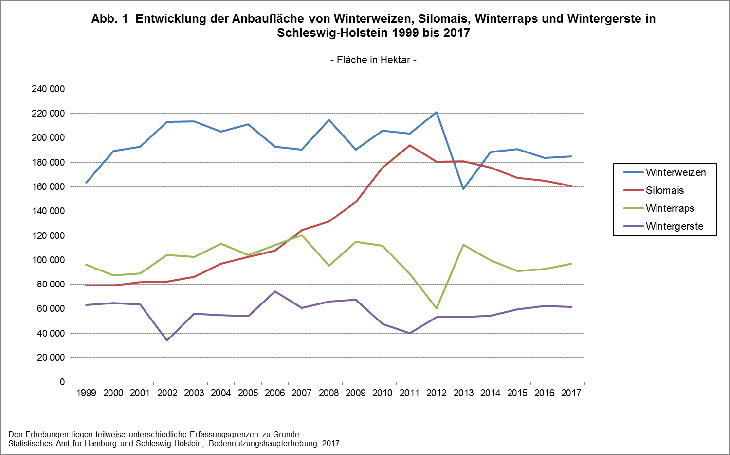

Zurück zum Inhalt

